Sheet1
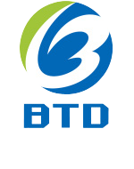
天津博通达能源科技股份有限公司
Tianjin Botongda Energy Technology Co., Ltd
TEL: +86-22-83726288 MOB：+86-15900382647 FAX：+86-22-83726288
E-maiL: sale03@btdpipeline.com Post Code:300392
ADD: Haitai Seiko International E10-2-102, Haitai 36th Avenue, Xiqing District, Tianjin City, China.

Компания была зарегистрирована в 2011 году с уставным капиталом RMB8.5 млн.,завершила сделку по приобретению трубопроводной компании Хэбэй Ихай в 2011 году и вступила в список на биржи тяньцзиньских акций. Она стала первой компанией с списком на тяньцзиньскиской акции биржи в тяньцзиньской зоне развития. Компания, основанная на продукты и технические поддержки отечественных крупных предприятий, уже установила долгосрочные отношения сотрудничества со всемирными известными энергетическими компаниями нефти и газа, например: Группа тяньцзиньских стальных труб, Шанхайские предприятии нефти и стальных труб Бaoган и Баоцзи, иностранные заказчики в Индии, Татнефть в России и Российская Hефть. Мы продолжаем искать новые возможности для сотрудничества сo всемирными известными компаниями и для участия в проекте! Используя свои собственные эффективные ресурсы в целях удовлетворения требования клиентов, компания прилагает все усилия, чтобы обеспечить своевременное и эффективное профессиональное обслуживание для клиентов. Основными продуктами компании являются обсадные трубы нефти, линия трубы, трубопровод и другие профессиональные трубы, бурение, добыча нефти, переработка и другие аналогичные предметы! При этом мы создали совершенная система послепродажного обслуживания для того, чтобы оказывать рекомендации и помощь на предприятии, с которыми сталкиваются проблемы и трудности в процессе развитии. Мы уверены в том, что через наши постоянные усилия и стремление, наша компания обязательно получит успехи и похвалы на конкурентном рынке в мире!
 | Наименование: | Фирменное наименование: | Тип: | Длина: | Наружный диаметр: | Толщина стенки S, мм: | Размер щели фильтроэлемента, мм : | Материал: | Форма провода: | FOB Price:
 | Stainless Steel Wedge Wire Filter Mesh | BOTONGDA | Цилиндрический фильтр | 50mm-6000mm | 25 - 800 mm | 3-35 mm | 0.05mm-10mm | нержавеющая сталь | V-образного профиля | US $20 - 100 / Meter
 | wholesale pipe base screen D108 threaded connection wedge wire wrapped screens pipe | BOTONGDA | Цилиндрический фильтр | 50mm-6000mm | 25 - 800 mm | 3-35 mm | 0.05mm-10mm | нержавеющая сталь | V-образного профиля | US $20 - 100 / Meter
 | 25 Micron Wedge Wire Profile Wire Wrapped Pipe Screen For Water | BOTONGDA | Цилиндрический фильтр | 50mm-6000mm | 25 - 800 mm | 3-35 mm | 0.05mm-10mm | нержавеющая сталь | V-образного профиля | US $20 - 100 / Meter
 | oil well screen pipe/screen casing/screen tubing from china | BOTONGDA | Цилиндрический фильтр | 50mm-6000mm | 25 - 800 mm | 3-35 mm | 0.05mm-10mm | нержавеющая сталь | V-образного профиля | US $20 - 100 / Meter
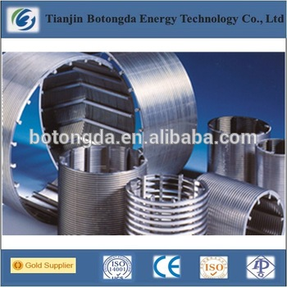 | High quality wire wrapped screen, johnson v wire water well screen | BOTONGDA | Цилиндрический фильтр | 50mm-6000mm | 25 - 800 mm | 3-35 mm | 0.05mm-10mm | нержавеющая сталь | V-образного профиля | US $20 - 100 / Meter
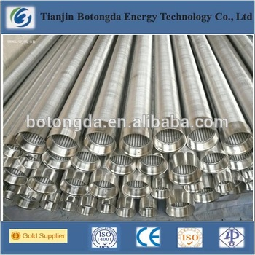 | stainless steel 304 type Johnson water well screen pipe | BOTONGDA | Цилиндрический фильтр | 50mm-6000mm | 25 - 800 mm | 3-35 mm | 0.05mm-10mm | нержавеющая сталь | V-образного профиля | US $20 - 100 / Meter
 | Johnson Well Screen Tube For Water Well Drilling | BOTONGDA | Цилиндрический фильтр | 50mm-6000mm | 25 - 800 mm | 3-35 mm | 0.05mm-10mm | нержавеющая сталь | V-образного профиля | US $20 - 100 / Meter

